Perfiles
Clústeres | Distribución | Descripción
C4(4,3%) | 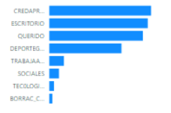 | Estudiantes de últimos niveles que han querido estudiar la carrera, la mayoría practican deportes grupales, hay pocos tecnólogos
Baja deserción
C8(26,1%) | 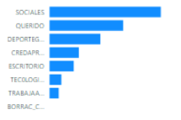 | Estudiantes que no consumen mucho alcohol, la mayoría cree que las redes sociales afectan su vida, pocos utilizan en escritorio y pocos trabajan
Baja deserción
C6(48,9%) | 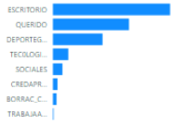 | Estudiantes de nivel académico muy bajo, que no trabajan, creen que las redes no afectan su vida
Alta deserción
C3(54,1%) | 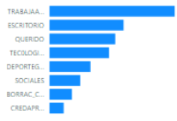 | Todos los estudiantes trabajan, casi la mitad son tecnólogos, pocos son de niveles altos, pocos practican deporte en grupo
Alta deserción

